상품제안서
80매 캡형 물누리화이트 대용량 물티슈 | 상품코드: S27678

 |  |  |  |  |  |  | 02-713-8555 | www.synergygift.co.kr
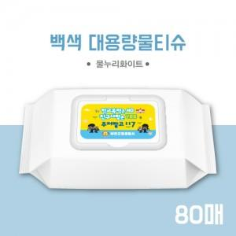

【상세/제작정보】

【인쇄/포장옵션】 | 풀칼라 / 포장불가능

【공급단가】 | 수량 | 300~ | 500~ | 1,000~ | 3,000~ | 5,000~
*VAT별도 | 단가 | 1,160원 | 1,100원 | 1,040원 | 990원 | 960원

【상품 URL】 | https://www.synergygift.co.kr:443/src/goods_detail.php?gdno=27678

